关系图
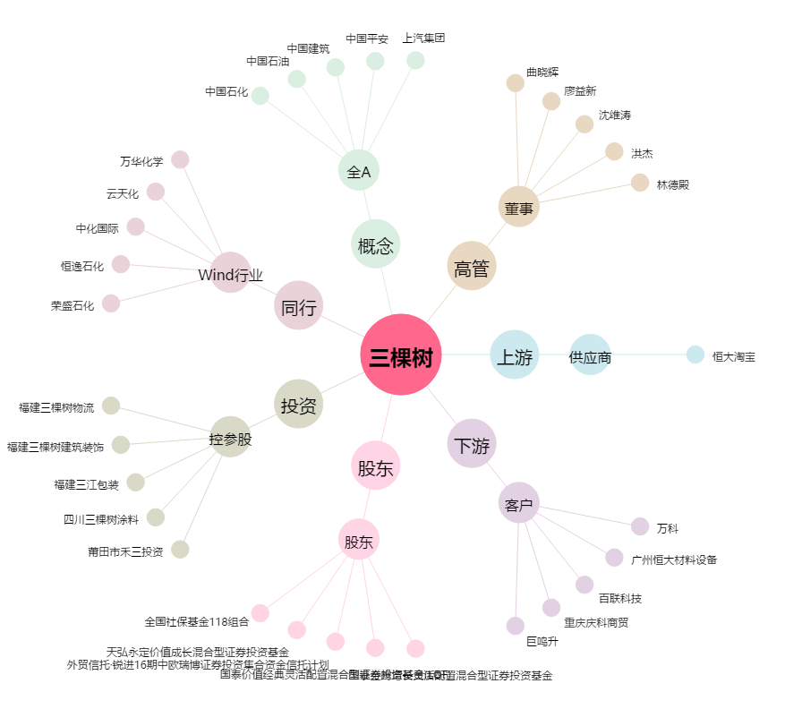
三棵树[603737.SH] - 关系概览图

